상품제안서
극세사 바이어스 담요 | 상품코드: S43026

 |  |  |  |  |  |  | 02-713-8555 | www.synergygift.co.kr
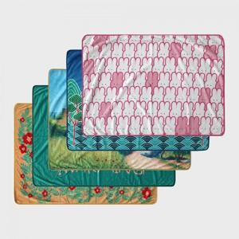 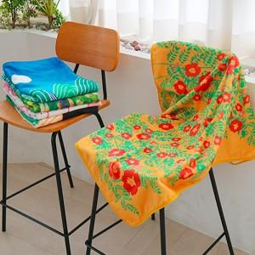 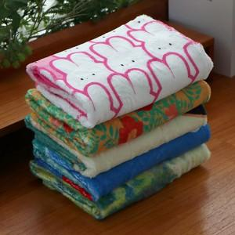

【상세/제작정보】

【인쇄/포장옵션】 | DTP컬러전사 / OPP(비닐)

【공급단가】 | 수량 | 100~ | 300~ | 500~ | 1,000~ | 3,000~
*VAT별도 | 50*73 | 5,850원 | 5,530원 | 5,260원 | 5,130원 | 5,040원
 | 73*100 | 9,100원 | 8,610원 | 8,190원 | 7,980원 | 7,840원
 | 73*140 | 11,700원 | 11,070원 | 10,530원 | 10,260원 | 10,080원
 | 100*140 | 15,600원 | 14,760원 | 14,040원 | 13,680원 | 13,440원

【상품 URL】 | https://www.synergygift.co.kr:443/src/goods_detail.php?gdno=43026

